Normaliseren -> relaties
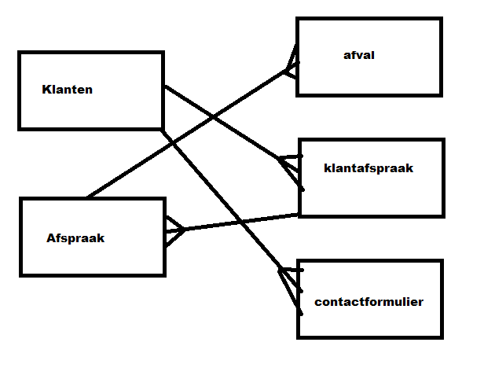

1nv | 1nv | 2nv | 3nv
Klanten | Klanten | Klanten | Klanten
Klantid | Klantid | Klantid | Klantid
Voornaam | Voornaam | Voornaam | Voornaam
Tussenvoegsel | Tussenvoegsel | Tussenvoegsel | Tussenvoegsel
Achternaam | Achternaam | Achternaam | Achternaam
Geslacht | Geslacht | Geslacht | Geslacht
Straat | Straat | Straat | Straat
Huisnummer | Huisnummer | Huisnummer | Huisnummer
Postcode | Postcode | Postcode | Postcode
Woonplaats | Woonplaats | Woonplaats | Woonplaats
Email | Email | Email | Email
Wachtwoord | Wachtwoord | Wachtwoord | Wachtwoord
Rol | Rol | Rol | Rol
Afvalsoort | Telefoonnummer | telefoonummer | telefoonummer
afvalnummer | bericht | bericht
datumhalenvan
datumhalentot
geplaatstdoor
opgehaald | Afspraak | Afspraak | Afspraak
opgehaald door | datumhalenvan | datumhalenvan | datumhalenvan
prijs | datumhalentot | datumhalentot | datumhalentot
afvalomschrijving | geplaatstdoor | geplaatstdoor | geplaatstdoor
afvalnummer | klantid | klantid | klantid
ordernummer |  | afvalnummer | afvalnummer
Telefoonnummer | afvalnummer | opgehaald | opgehaald
bericht | opgehaald | ordernummer | ordernummer
Datum | prijs
 | afvalomschrijving | Afval | Afval
 | datum | afvalnummer | afvalnummer
 | ordernummer | afvalomschrijving | afvalomschrijving
 | Klantafspraak | prijs | prijs
 | afspraakid | Klantafspraak | Klantafspraak
 | klantid | afspraakid | afspraakid
 | afvalsoort | klantid | klantid
 | Datum | afvalsoort | afvalsoort
 |  | Datum

 |  |  | ContactFormulier
 |  |  | klantid
 |  |  | bericht
 |  |  | formulierid

